Worksheet
Nama Barang | Gambar | Jumlah Barang |  | Harga Total |  | Terealisasi (%) | Keterangan
 |  | Pengajuan | Realisasi | Pengajuan | Realisasi
testing barang 1 |  | 5 | 5 | Rp 1.500.000,00 | Rp 1.500.000,00 | 100%
barang 2 |  | 10 | 10 | Rp 300.000,00 | Rp 300.000,00 | 100%
barang baru | 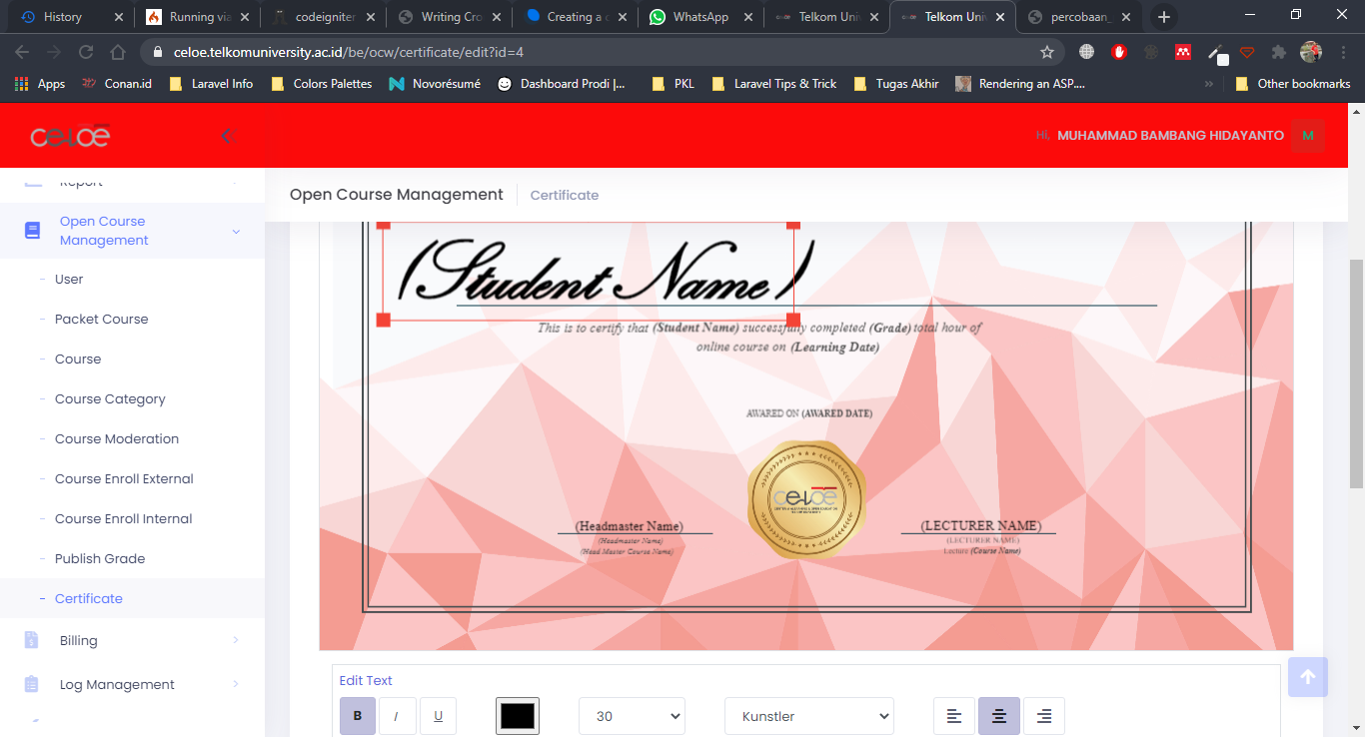 | 0 | 5 | Rp 0,00 | Rp 25.000,00 | 100%

